zns模版内容填写
ZNS消息模板申请-文本/CTA信息
PS：1.任何链接、联系电话都只能存在于CTA按钮中，不可放在文案里，且链接要保证能在zalo中正常打开； 2.模版文案中需要最起码有2个变量参数，<customer_name>和其他一个合适的交易识别参数；或除<customer_name>之外的3个合适的交易识别参数 交易识别参数：<register_code>, <customer_code>, <bill_id>,<customer_code>, <order_date>, <order_Amount>，<customer_ID> 除了这些其他的变量参数也是可以继续添加的，比如<地址>等 3.我们的示例语言为英文，若您最终想体现越南文，请换成越南文填入 4.申请OTP模版，若无其他特殊需求，建议直接使用zalo官方的OTP模版样式【内容例子见行9】，修改文案会重新审核 5.在最终填写提交时，请把示例内容删除
ZNS模版名称 【不对用户展示，用于内部管理】 | ZNS模版标题 | ZNS模版文案内容 | CTA按钮名称【无需求可不填】 | CTA按钮存放的链接 【无需求可不填】 | 最终模版发送效果示例 【此列只做示例不用填写】
Example：Order Notification | Example： [FOR TESTING PURPOSE] Hello <customer name> . | Example： Your order <order_code> has been delivered to the package station <station_address> . Please click "Pick-up Code" to get your pick-up code. | Example： Pick-up Code | Example：https://nxlink.nxcloud.com/zalotest/orderDetail/ | 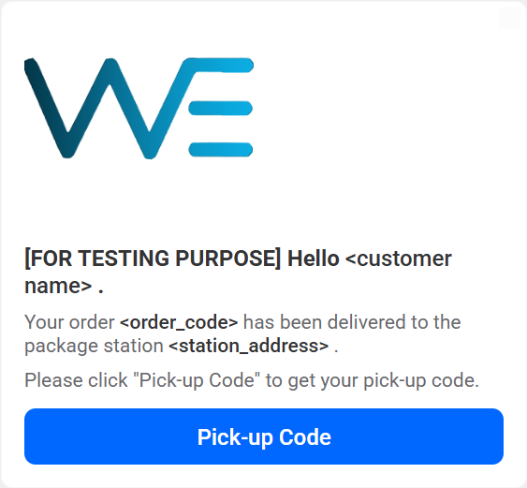

ZNS消息模板申请-图片信息【可直接附件】
品牌logo黑、白背景 【右图为效果示例】 | 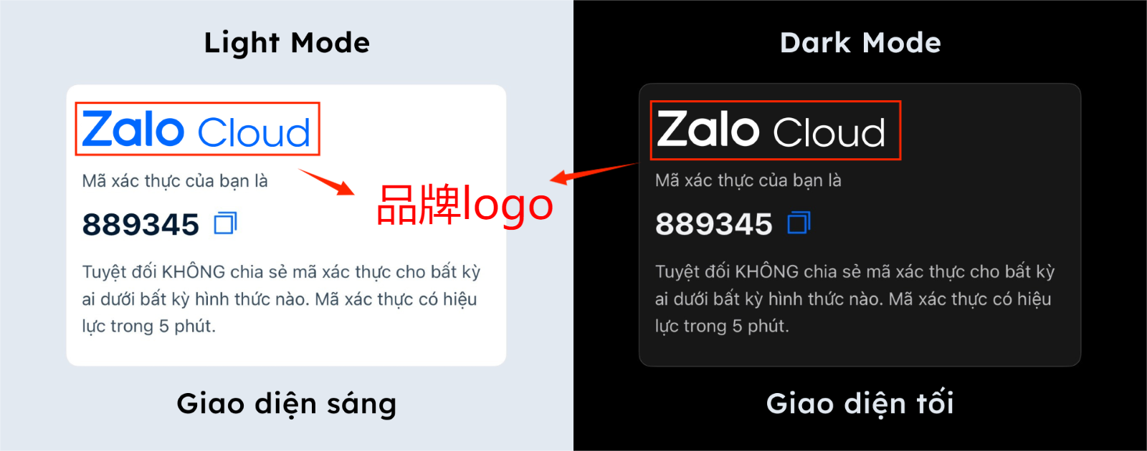 |  | 品牌logo要求： 1.两张logo图片除了字体颜色不同，其余都一样； 2.图片背景必须都是透明的，黑色背景logo的字体的颜色必须是白色； 3.logo图片的尺寸要求见右图，单位：像素 长--400像素 ； 宽（蓝色范围-字体宽度）--72像素； 宽（红色范围-整体图片宽度）--96像素 |  | 可附件
模版内图片【无需求可不填】 | PS：与品牌logo只能二选一展示，展示位置相同 格式要求： ·最多3张图片； ·图片比例：16:9（横向）； ·尺寸：小于等于500KB； ·图片格式：.jpg 和 .png ·对于所有 ZNS 图片，都需要 CTA。单击不管哪张图片时，将跳转CTA1（不管有几个CTA） 图片内容要求详见此处 | 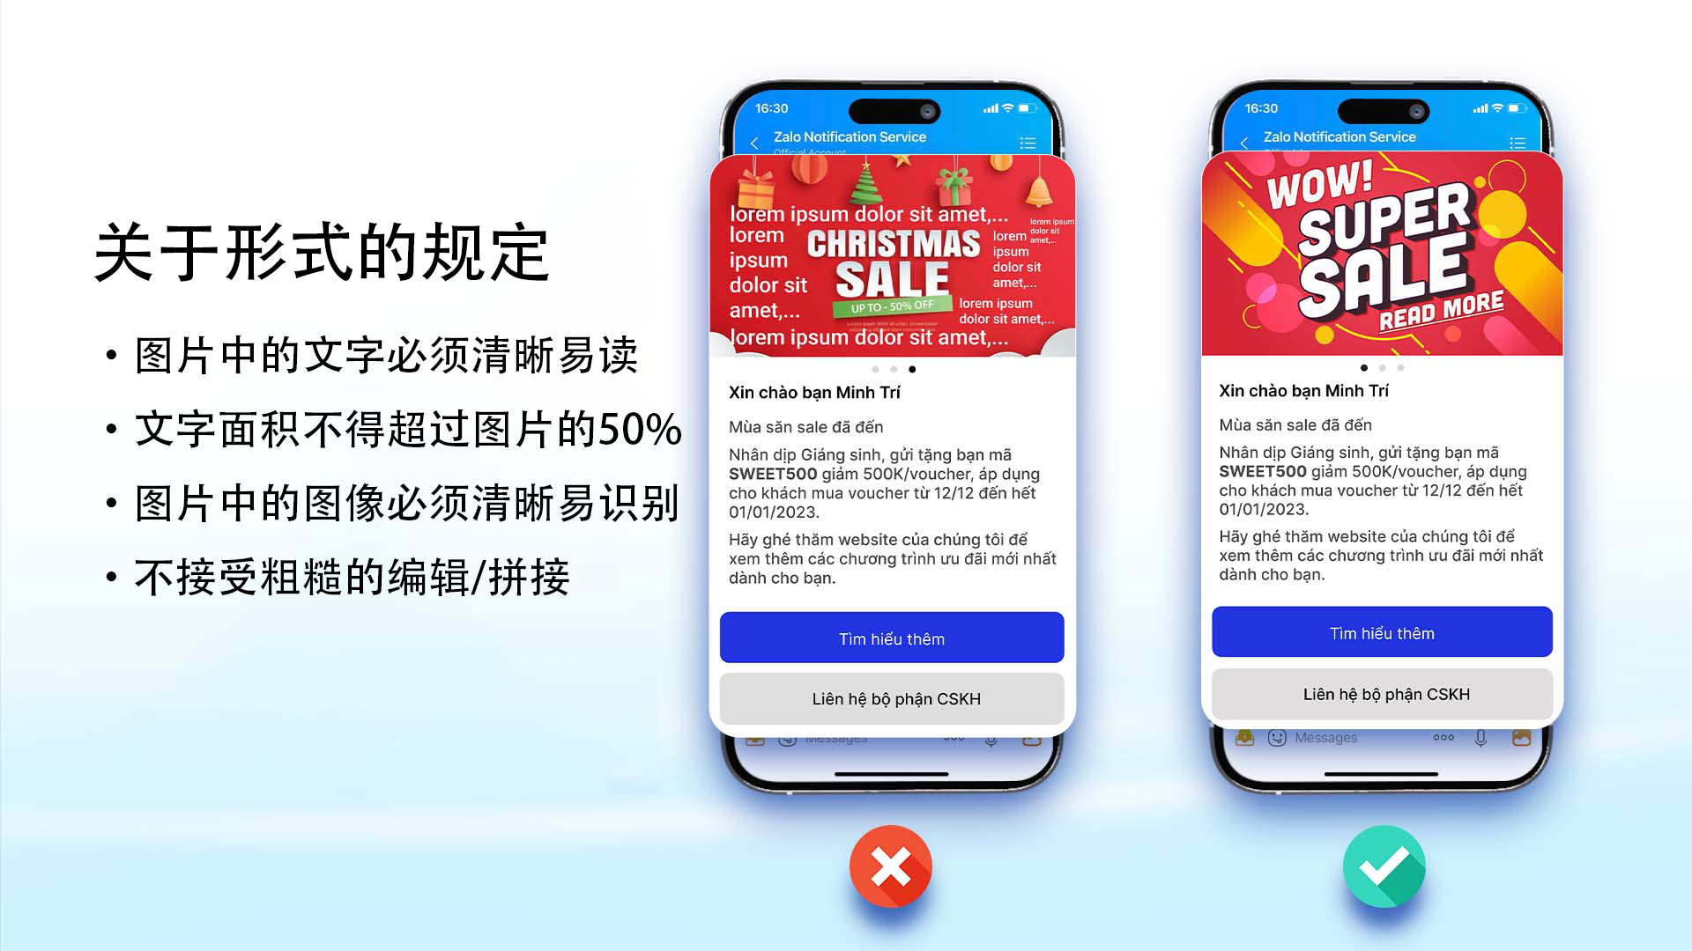 | 【可附件-并请写明图片对应的ZNS消息模板】

